Накладная-№3
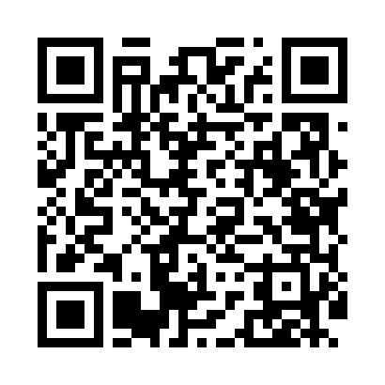
Номер товарно-транспортной накладной: |  |  | Торговый представитель: Amriyev Muhammad
Поставщик: Toshkent falcon fly 2 |  |  | Телефон торгового представителя: +998972880505
Дата отгрузки: 22.12.2025 |  |  | Контрагент: Do'kon zakaz Chinni bozor uchun
Дата консигнации: |  |  | Адрес:
Доставщик: |  |  | Телефон:
Телефон доставщика:
Время заказа: 22.12.2025 14:18:51
№ | Штрих-код | Название товаров (работ,услуг) | Количество | Количество в кейсе | Цена | Сумма
 |  | Мета-falcon | 198 |  |  | 225
1 | 2010268987751 | Коврики сервировочные пластмассовая DB-145-5 | 150 | 1 коробка | 0.70 | 105
2 | 6917325386075 | Керамика Коса 5.5"BOWL DB-86-7 | 48 | 1 коробка | 2.50 | 120
Итого: 225$|->UZS: 2,812,500.00

